吉林省
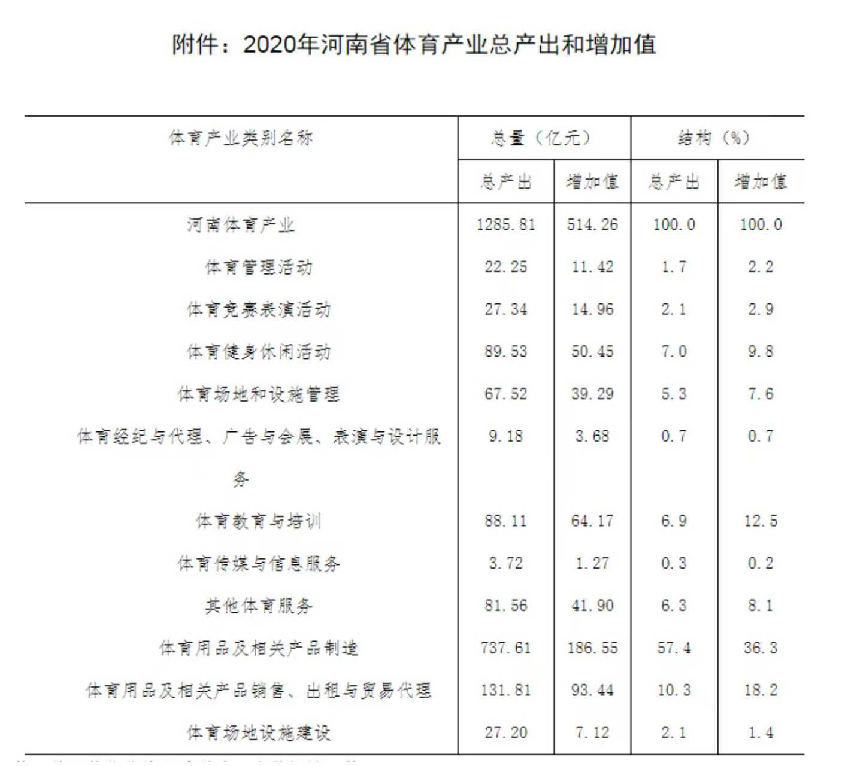

附件：2020年河南省体育产业总产出和增加值
体育产业类别名称 | 总量(亿元) |  | 结构(%)
 | 总产出 | 增加值 | 总产出 | 增加值
河南体育产业 | 1285.81 | 514.26 | 100.0 | 100.0
体育管理活动 | 22.25 | 11.42 | 1.7 | 2.2
体育竞赛表演活动 | 27.34 | 14.96 | 2.1 | 2.9
体育健身休闲活动 | 89.53 | 50.45 | 7.0 | 9.8
体育场地和设施管理 | 67.52 | 39.29 | 5.3 | 7.6
体育经纪与代理、广告与会展、表演与设计服 务 | 9.18 | 3.68 | 0.7 | 0.7
体育教育与培训 | 88.11 | 64.17 | 6.9 | 12.5
体育传媒与信息服务 | 3.72 | 1.27 | 0.3 | 0.2
其他体育服务 | 81.56 | 41.90 | 6.3 | 8.1
体育用品及相关产品制造 | 737.61 | 186.55 | 57.4 | 36.3
体育用品及相关产品销售、出租与贸易代理 | 131.81 | 93.44 | 10.3 | 18.2
体育场地设施建设 | 27.20 | 7.12 | 2.1 | 1.4

